상품제안서
일반 초음클리어화일(10P/20P) | 상품코드: F18214

 |  |  |  |  |  |  | 02-412-0044 | www.easy1.co.kr
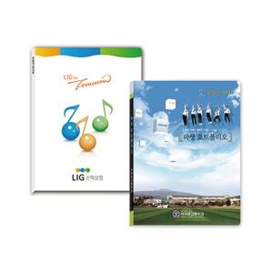

【상세/제작정보】 | * 1천개이상 명함꽂이 추가가능 + 80원

【인쇄/포장옵션】 | 풀칼라 / 비규격미포장

【공급단가】 | 수량 | 300~ | 500~ | 1,000~ | 3,000~ | 5,000~
*VAT별도 | 10P | 1,900원 | 1,830원 | 1,760원 | 1,700원 | 1,630원
 | 20P | 2,100원 | 2,020원 | 1,950원 | 1,870원 | 1,800원

【상품 URL】 | https://dev.easy1.co.kr:443/src/goods_detail.php?gdno=18214

